Dashboard
Olá, Ana!
Acompanhamento financeiro
Save you money app

 | Total
Freelance | R$ 1,200.00
Investimentos | R$ 800.00
Renda Fixa | R$ 15,000.00
Venda de ativos | R$ 1,500.00
Entrada
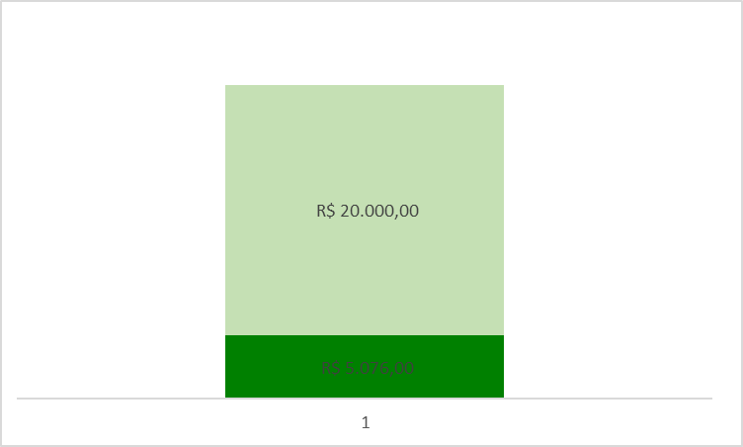
Economias

 | Total
Alimentação | R$ 450.00
Educação | R$ 350.00
Eletrônicos | R$ 1,500.00
Lazer | R$ 200.00
Presentes | R$ 400.00
Saúde | R$ 600.00
Serviços | R$ 800.00
Transporte | R$ 300.00
Utilidades Dom. | R$ 250.00
Vestuário | R$ 500.00
Saída

